Namentliche Meldung
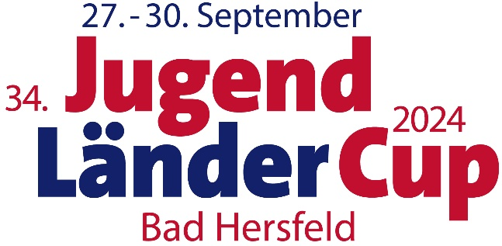
Namentliche Meldung gesamt
bis spätestens 30.06.2024, 24:00 Uhr, per Mail an iprokein@hbrs.de

Landesverband:

Ansprechpartner*in in der Landesverbandsgeschäftsstelle (Name, Funktion, Telefon, E-Mail) |  |  |  |  | Ansprechpartner*in des Landesverbandes vor Ort beim Jugend-Länder-Cup in Fulda (Name, Funktion, Handy-Nr., E-Mail)

Wie erfolgt die Anreise?
Wenn die Anreise mit dem Zug erfolgt, wann wird der Zug in Fulda ankommen?
Wenn die Anreise mit dem Zug erfolgt, wird ein Transfer zwischen Bahnhof und Unterkunft benötigt?
Wenn die Anreise mit einem Bus erfolgt, wird ein Parkplatz benötigt?
Wenn die Anreise mit einem Bus erfolgt, steht dieser mit dem*die Busfahrer*in vor Ort zur Verfügung?
Wie viele Personen brauchen, wenn der eigene Bus vor Ort nicht genutzt werden kann, während der Veranstaltung einen Transfer zu den verschiedenen Veranstaltungsorten?

Lfd. Nr. | Nachname | Vorname | Funktion | Geschlecht | Geburtsdatum (TT-MM-JJ) | Rollstuhlfahrer*in | Erstmalige Teilnahme an einem Wettkampf? | T-Shirt Größe | Essensbesonderheiten? | Sportart | sonstige Anmerkungen
1
2
3
4
5
6
7
8
9
10
11
12
13
14
15
16
17
18
19
20
21
22
23
24
25
26
27
28
29
30

NM Para Schwimmen

Namentliche Meldung Para Schwimmen
bis spätestens 30.06.2024, 24:00 Uhr, per Mail an iprokein@hbrs.de

Landesverband:

Achtung: Eine Meldung ist digital im LENEX-Format entweder über den entsprechenden Zugang zur Datenbank der Abteilung Schwimmen oder über ein separates Meldetool abzugegeben. Die dafür notwendige DSV-Wettkampfdefinitionsdatei wird auf der Homepage der Abteilung Schwimmen (www.abteilung-schwimmen.de) zur Verfügung gestellt. Namen und Schwimmstrecken müssen, wie oben beschrieben, gemeldet werden, da ansonsten die Meldung nicht erfasst wird! Sollte der Zugang für die digitale Meldung über die Datenbank noch nicht vorhanden sein, kann dieser bei Ulrike Hentschel (hentschel@dbs-npc.de) gegen eine Gebühr von 10 Euro pro Jahr beantragt werden. Sollte Rückfragen zur digitalen Meldung bestehen, kann Ingmar Hahn (ingmar.hahn@abteilung-schwimmen.de) kontaktiert werden. Die durch die digitale Meldung bereitgestellte Meldeliste ist als PDF der namtentlichen Meldung beizufügen.

Ist die durch die digitale Meldung bereitgestellte Meldeliste ist als PDF beigefügt?

In folgender Tabelle sind nochmals die zu klassifizierenden Sportler*innen aufzuführen:

Lfd. Nr. | Nachname | Vorname | DBS-ID | sonstige Anmerkungen
1
2
3
4
5
6
7
8
9
10
11
12
13
14
15
16
17
18
19
20
21
22
23
24
25
26
27
28
29
30

NM Para Leichtathletik

Namentliche Meldung Para Leichtathletik
bis spätestens 30.06.2024, 24:00 Uhr, per Mail an iprokein@hbrs.de

Landesverband:

Lfd. Nr. | Nachname | Vorname | Startklasse Para Leichtathletik | Altersklasse Para Leichtathletik | Disziplin 1 (Pflicht) Para Leichtathletik | Disziplin 2 (Pflicht) Para Leichtathletik | Disziplin 3 (Pflicht) Para Leichtathletik | Disziplin 4 Para Leichtathletik | Disziplin 5 Para Leichtathletik | Disziplin 6 Para Leichtathletik | Disziplin 7 Para Leichtathletik | Ich muss klassifiziert werden (ja/nein) | sonstige Anmerkungen
1
2
3
4
5
6
7
8
9
10
11
12
13
14
15
16
17
18
19
20
21
22
23
24
25
26
27
28
29
30

